rpGraduation
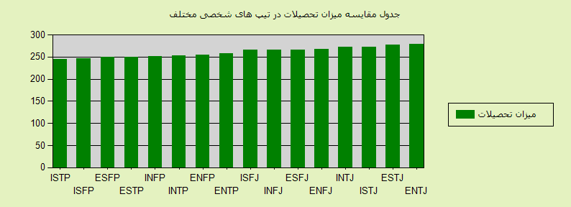
8/5/2015

جمع |  | بالای دکترا |  | دکترا |  | فوق لیسانس |  | لیسانس |  | فوق دیپلم |  | دیپلم |  | زیر دیپلم
نمره | تعداد | نمره | تعداد | نمره | تعداد | نمره | تعداد | نمره | تعداد | نمره | تعداد | نمره | تعداد | نمره | تعداد
278.73 | 8966 | 2.61 | 39 | 23.92 | 429 | 100.69 | 2257 | 122.56 | 3663 | 15.32 | 687 | 13.62 | 1221 | 0 | 670 | ENTJ
277.2 | 38163 | 2.91 | 185 | 18.33 | 1399 | 91.71 | 8750 | 133.81 | 17022 | 17.32 | 3304 | 13.13 | 5010 | 0 | 2493 | ESTJ
272.18 | 24371 | 3.55 | 144 | 23.18 | 1130 | 85.38 | 5202 | 128.82 | 10465 | 16.04 | 1955 | 15.2 | 3705 | 0 | 1770 | ISTJ
271.74 | 10867 | 4.42 | 80 | 25.26 | 549 | 88.71 | 2410 | 121.39 | 4397 | 15.68 | 852 | 16.29 | 1770 | 0 | 809 | INTJ
266.78 | 18541 | 1.97 | 61 | 20.79 | 771 | 83.43 | 3867 | 126 | 7787 | 18.89 | 1751 | 15.71 | 2912 | 0 | 1392 | ENFJ
266.47 | 65142 | 2.24 | 243 | 15.97 | 2081 | 79.25 | 12907 | 135.41 | 29403 | 18.71 | 6093 | 14.89 | 9700 | 0 | 4715 | ESFJ
266.08 | 16016 | 2.51 | 67 | 19.48 | 624 | 81.34 | 3257 | 128.61 | 6866 | 18.13 | 1452 | 16 | 2563 | 0 | 1187 | INFJ
265.23 | 34866 | 2.48 | 144 | 18.03 | 1257 | 77.63 | 6767 | 132.4 | 15387 | 18.72 | 3263 | 15.98 | 5571 | 0 | 2477 | ISFJ
257.15 | 6152 | 3.22 | 33 | 24.22 | 298 | 84.85 | 1305 | 112.45 | 2306 | 15.41 | 474 | 17 | 1046 | 0 | 690 | ENTP
253.73 | 12710 | 2.36 | 50 | 19.35 | 492 | 76.98 | 2446 | 119.43 | 5060 | 18.03 | 1146 | 17.57 | 2233 | 0 | 1283 | ENFP
253 | 6759 | 4.79 | 54 | 22.12 | 299 | 78.47 | 1326 | 114.29 | 2575 | 14.47 | 489 | 18.85 | 1274 | 0 | 742 | INTP
251.83 | 10071 | 3.16 | 53 | 20.36 | 410 | 72.56 | 1827 | 118.98 | 3994 | 18.31 | 922 | 18.47 | 1860 | 0 | 1005 | INFP
249.77 | 10657 | 2.98 | 53 | 19.56 | 417 | 78.22 | 2084 | 115.78 | 4113 | 15.33 | 817 | 17.88 | 1906 | 0 | 1267 | ESTP
249.31 | 21124 | 1.96 | 69 | 17.42 | 736 | 71.86 | 3795 | 121.81 | 8577 | 18.62 | 1967 | 17.64 | 3726 | 0 | 2254 | ESFP
246.47 | 10755 | 1.95 | 35 | 17.53 | 377 | 67.73 | 1821 | 120.47 | 4319 | 19.47 | 1047 | 19.32 | 2078 | 0 | 1078 | ISFP
245.07 | 7207 | 3.5 | 42 | 18.52 | 267 | 71.1 | 1281 | 115.43 | 2773 | 16.84 | 607 | 19.68 | 1418 | 0 | 819 | ISTP
4170.74 | 302367 | 46.6 | 1352 | 324.05 | 11536 | 1289.92 | 61302 | 1967.64 | 128707 | 275.3 | 26826 | 267.22 | 47993 | 0 | 24651 | جمع

